例題名前定義0
A2→「価格」
B2→「個数」
A6:A7→「価格2」
B6:B7→「個数2」
価格 | 個数 | 小計
¥15,000 | 3
¥12,000 | 2

価格2 | 個数2 | 小計
¥15,000 | 3
¥12,000 | 2

課題九九
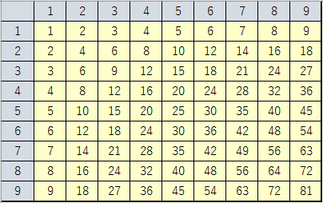
 | 1 | 2 | 3 | 4 | 5 | 6 | 7 | 8 | 9
1
2
3
4
5
6
7
8
9

「九九」の表を完成させよ。
A2:A10→「行」
B1:J1→「列」

例題名前定義1
 | 共通部分参照 | 配列
 |  |  | 前から | 1 | 番目のアルファベット | a

A30:A55→「アルファベット」
データ「アルファベット」は配列

 | 共通部分参照
a
b
c
d
e
f
g
h
i
j
k
l
m
n
o
p
q
r
s
t
u
v
w
x
y
z

例題名前定義2
1.B2:B5に「A」という名前を付けよ。
2.B2:B5に「B」という名前を付けよ。
3.D2:D5に「A」「B」を用いて式を立てよ
4.B8:B11に「A」「B」を用いて式を立てよ
5.「A」「B」を用いてC8に合計を求めよ
No | A | B | A*B
1 | 100 | 3
2 | 150 | 2
3 | 200 | 4
4 | 170 | 3

 | A*B | 合計

課題名前定義1
製品名 | 単価 | 台数 | 金額 | 税込み価格 | 消費税率
パソコン | ¥98,000 | 3 |  |  | 8.00%
プリンタ | ¥12,800 | 2 |  |  | 税込み総計
スキャナ | ¥9,800 | 5 |  |  |  | 金額、消費税率を用いて
 |  |  |  |  |  | 単価、台数、消費税率を用いて

1.B2:B4に「単価」という名前を付けよ。
2.C2:C4に「台数」という名前を付けよ。
3.D2:D4に「金額」という名前を付けよ
4.セルG2に「消費税率」という名前を付けよ
その名前のみを用いて式を立てよ(「E2:E4」などは用いてはならない）

課題名前定義2
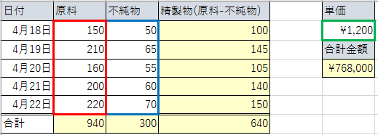
日付 | 原料 | 不純物 | 精製物(原料-不純物) | 単価
2016-04-18 | 150 | 50 |  | ¥1,200
2016-04-19 | 210 | 65 |  | 合計金額
2016-04-20 | 160 | 55
2016-04-21 | 200 | 60
2016-04-22 | 220 | 70
合計

1.B2:B6に「原料」という名前を付けよ。
2.C2:C6に「不純物」という名前を付けよ。
3.F2に「単価」という名前を付けよ
その名前のみを用いて式を立てよ(「D2:D6」などは用いてはならない）

課題偏差値
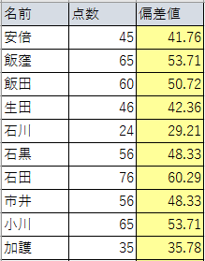
名前 | 点数 | 偏差値 | 平均 | 標準偏差
安倍 | 45 |  | 58.79 | 16.73
飯窪 | 65
飯田 | 60
生田 | 46
石川 | 24
石黒 | 56
石田 | 76
市井 | 56
小川 | 65
加護 | 35
亀井 | 35
久住 | 73
受験産業で使われる「偏差値」は
（点数－平均点）÷標準偏差×10+50
で求められる。
表の各人の偏差値を求めよ。
1.B2:B34に「点数」と名前を付けよ
2.E2に「平均」と名前を付けよ
3.F2に「標準偏差」と名前を付けよ
工藤 | 36
後藤 | 74
紺野 | 45
佐藤 | 57
鞘師 | 85
鈴木 | 46
銭 | 47
高橋 | 75
田中 | 45
辻 | 64
中澤 | 43
新垣 | 77
福田 | 72
譜久村 | 92
藤本 | 84
道重 | 82
光井 | 54
矢口 | 43
保田 | 56
吉澤 | 54
李 | 73

課題株式投資
表はある投資顧問会社の推奨銘柄、購入時株価、決済時株価の一覧である。
一つの銘柄の投資に150万円投資したとすると表全体の損益額はいくらになると見込めるか。
1.B2:B8に「購入時単価」と名前を付けよ
2.C2:C8に「決済時単価」と名前を付けよ
3.D2:D8に「損益率」と名前を付けよ
4.E2:E8に「見込み損益額」と名前を付けよ
5.G2に「投資金額」と名前を付けよ
銘柄 | 購入時単価 | 決済時単価 | 損益率 | 見込み損益額 | 投資金額
任天堂(7974) | 10,060 | 11,070 |  |  | 1,500,000
三井不動産(8801) | 698 | 667 |  |  | 損益額合計
日本電気硝子(5214) | 456 | 437
三井住友フィナンシャルグループ(8316) | 2,606 | 2,478 |  |  |  | D,E列を用いず
野村ホールディングス(8604) | 288 | 296
ファーストリテイリング(9983) | 1,350 | 1,350
サンリオ(8136) | 2,898 | 2,850

